Plan1
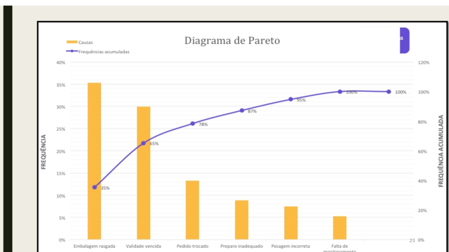

Diagrama de Pareto é um gráfico de barras que ordena as frequências das ocorrências, da maior para a menor, permitindo a priorização dos problemas. Mostra ainda a curva de porcentagens acumuladas.

QUALIDADE
gráfico de pareto

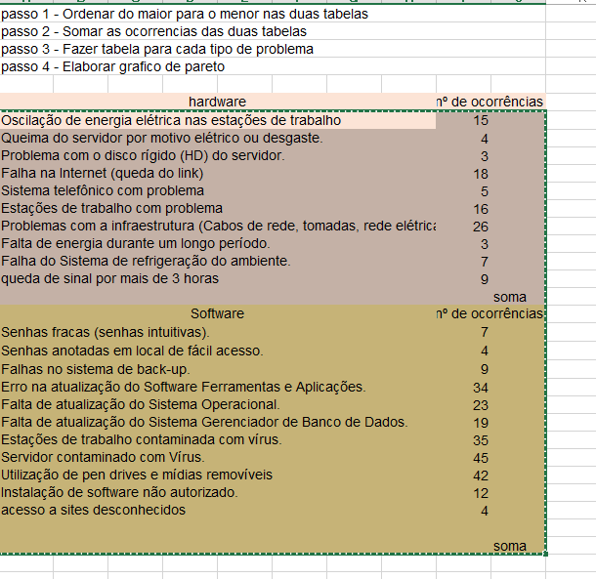

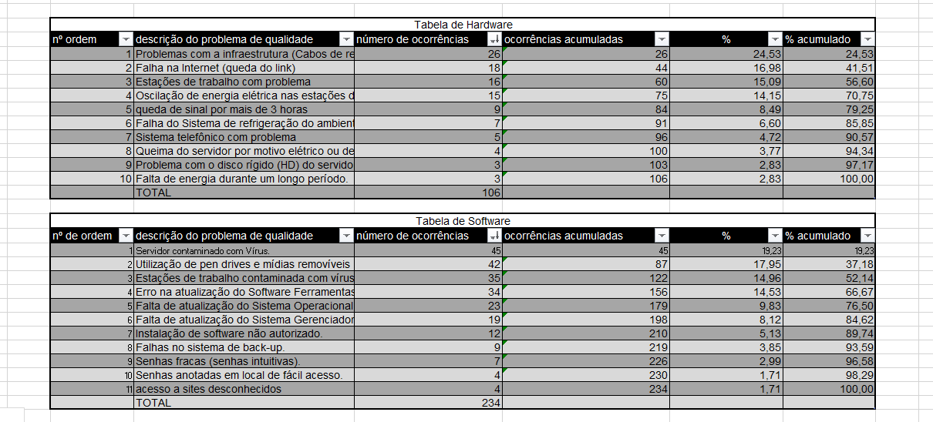

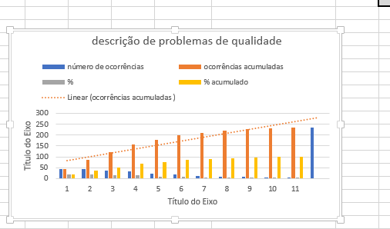

comentários
o primeiro problema é relativo à
o segundo é
o terceiro é

